Passo 2
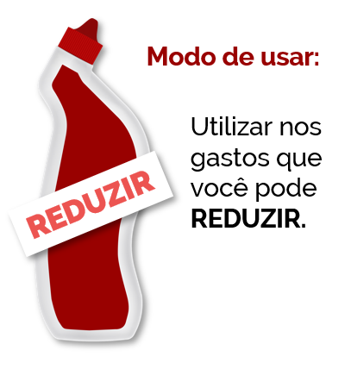
FAXINA FINANCEIRA |  |  |  | KIT FAXINA
PASSO 2: Procurar quais gastos vão ser faxinados e com quais produtos

Itens Essenciais |  | Itens Não Essenciais
Moradia | R$ 998.00 | Assinaturas | R$ 170.00
Mercado | R$ 1,350.00 | Refeições fora | R$ 100.00
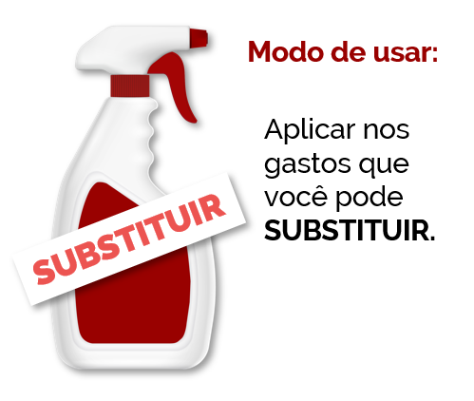
Saúde | R$ - | Academia | R$ -
Transporte | R$ 1,625.00 | Festas | R$ -
Educação | R$ 272.00 | Uber | R$ -
Internet | R$ 120.00 | Cartões | R$ 600.00
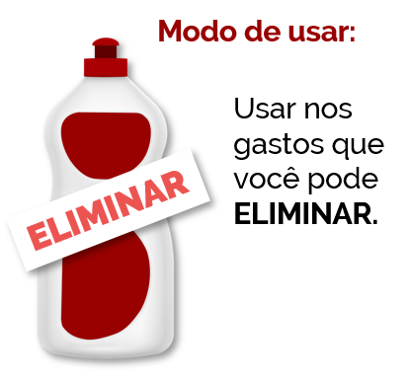

Total: | R$ 4,365.00 | Total: | R$ 870.00

Sujeira removida | R$ 1,850.00 | ao mês
 | R$ 22,200.00 | ao ano

